画面イメージ
詳細設計書 | 論理名称 | K001 | システムID | KS | 改訂日 | 2023-01-12
 | 物理名称 | ログイン画面 | システム名称 | 勤怠管理システム | 改訂者 | 山下/周/崔

画面イメージ
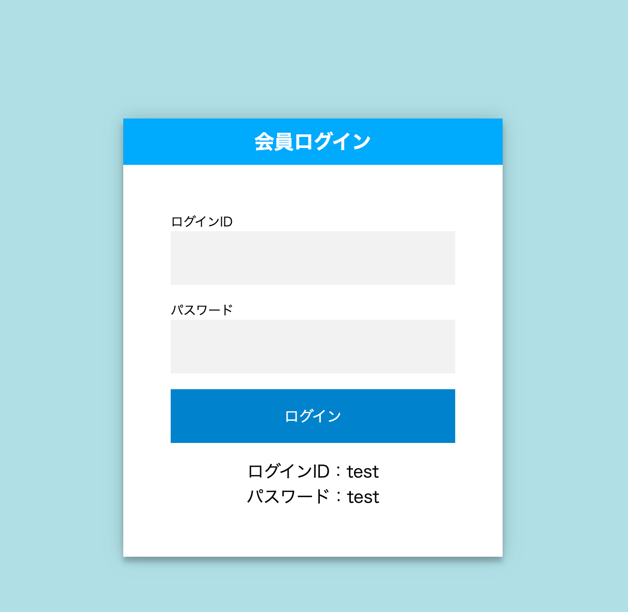

初期表示
エラー表示

勤怠管理システム
勤怠管理システム

社員ID
社員ID

社員IDは存在しません。
id

password
パスワードが間違っています。

IO関連
詳細設計書 |  | 論理名称 |  | K001 |  |  | システムID | KS | 改訂日 | 2023-01-12
 |  | 物理名称 |  | ログイン画面 |  |  | システム名称 | 勤怠管理システム | 改訂者 | 山下/周/崔

I/O関連図

ログイン
社員情報一覧
 |  |  |  | ログインボタン

ログイン

フォントサイズ修正
社員マスタ
1からの連番

パラメータ一覧
No | 論理名称 |  | 物理名称 |  | I/O | 備考
4 | 社員ID |  | employee_id |  | I | I = INSERT、UPDATE、DELETE
5 | パスワード |  | password |  | I
6
7
画面遷移時のパラメータ、「ー」をきにゅうしてください。
8
9
10
11
12
テーブル一覧
No | 論理名称 |  | 物理名称 |  | I/O | 備考
4 | t_employee |  | 社員ID |  | O | O = SELECT
5 |  |  | パスワード |  | O
社員情報
6
7
8
9
10
11
12
ファイル一覧
No | 論理名称 |  | 物理名称 |  | I/O | 備考
4
5
6
7
8
9
10
11
12

イベント処理
詳細設計書 |  |  |  |  |  |  |  | 画面ID |  | K001 | システムID | KS | 改訂日 | 2023-01-12
 |  |  |  |  |  |  |  | 画面名称 |  | ログイン画面 | システム名称 | 勤怠管理システム | 改訂者 | 山下/周/崔

1.初期表示処理

 | 1.1.画面制御
いつでも活性の場合、書かなくてもいい
 |  | 1.1.1.活性化制御

 |  |  |  | No | 項目名 |  |  |  | 活性化
 |  |  |  | 1 | ログイン |  |  |  | 活性

2.ログインボタン処理

 | 2.1.必須入力チェック
 |  |  | 社員ID、パスワードがいずれか入力されない場合、以下のエラーメッセージを表示する

 |  |  | メッセージ内容：
 |  |  |  | E0001 社員IDを入力してください。
 |  |  |  | E0001 パスワード入力してください。

 | 2.2.存在チェック
 |  | 2.2.1 件数取得
 |  |  | 抽出項目 |  |  |  |  |  |  |  |  |  |  |  | 抽出項目

 |  |  |  | count(*) |  |  |  |  |  |  |  |  |  |  |  | count(*) |  |  | パスワード

 |  |  | テーブル |  |  |  |  |  |  |  |  |  |  |  | テーブル
 |  |  |  | 社員ID |  |  | t_employee |  |  |  |  |  |  |  |  | 社員ID |  |  |  |  | t_employee

 |  |  | 抽出条件 |  |  |  |  |  |  |  |  |  |  |  | 抽出条件
 |  |  |  | 入力社員ID = 社員ID |  |  |  |  |  |  |  |  |  |  |  | 入力社員ID = 社員ID
 |  |  |  | and 入力パスワード = パスワード |  |  |  |  |  |  |  |  |  |  |  | and 入力パスワード = パスワード
 |  |  |  | and 削除フラグ = 0 |  |  |  |  |  |  |  |  |  |  |  | and 削除フラグ = 0

 |  |  | 集約条件 |  |  |  |  |  |  |  |  |  |  |  | 集約条件
 |  |  |  | なし |  |  |  |  |  |  |  |  |  |  |  | なし

 |  |  | ソート順 |  |  |  |  |  |  |  |  |  |  |  | ソート順
 |  |  |  | なし |  |  |  |  |  |  |  |  |  |  |  | なし

 |  |  |  |  |  |  |  |  |  |  |  |  |  |  |  | ・レコード件数＝０の場合、
 |  | 2.2.2 件数判定 |  |  |  |  |  |  |  |  |  |  |  |  |  |  |  | E0002 |  | 社員IDは存在しません。
 |  |  |  |  |  |  |  |  |  |  |  |  |  |  |  | ・上記以外の場合
 |  |  | 上記取得した件数=0の場合、エラーメッセージを表示する。 |  |  |  |  |  |  |  |  |  |  |  |  |  | ・入力パスワード≠取得したパスワードの場合
この二つエラーを区分できません。右参照
 |  |  |  |  |  |  |  |  |  |  |  |  |  |  |  |  |  |  | E0002 |  | パスワードが間違っています。
 |  |  | メッセージ内容： |  |  |  |  |  |  |  |  |  |  |  |  |  | ・上記以外の場合
 |  |  |  | E0002 |  | 社員IDは存在しません。 |  |  |  |  |  |  |  |  |  |  |  | 社員情報一覧画面へ遷移する。
 |  |  |  | E0002 |  | パスワードが間違っています。

 |  | 2.2.3 ログイン成功の場合、社員情報一覧画面へ遷移する。

